Hoja1
 |  | Referencia: |  |  | 02 |  |  | Maribel Gil modelista |  | 0 a 1.5 | 5 | 1.05
 |  | Tipo: |  |  | lonchera |  |  |  |  | 1.51 a 3 | 10 | 1.1
 |  | Fecha: |  |  | 2023-03-07 |  |  |  |  | 3.01 a 5 | 15 | 1.15
 |  | cliente |  |  | SENA |  |  |  |  | mas de 5 | 20 | 1.2
 |  | numero de ficha |  |  | celda de producción |  |  |  |  | tiras de mas de 80 cm | 40 | 1.4

material | numero del molde | nombre del molde | cantidad | alto | ancho | alto x ancho = cm_2 | % desperdicio | Total | 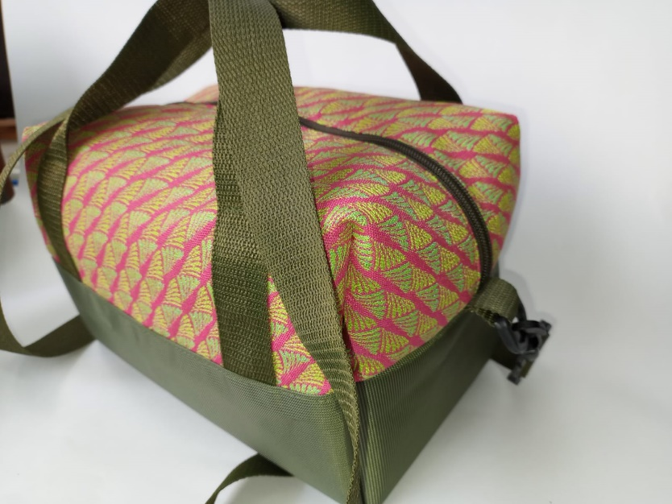
forro | 1 | forro | 1 | 62 | 41 | 2542 | 1.1 | 2796.20
 | 4 | bolsillo interno | 1 | 23 | 20 | 460 | 1.1 | 506.00
 |  |  |  |  |  | 0 | 1.1 | 0.00
 |  |  |  |  |  | 0 | 1.1 | 0.00
 |  |  |  |  |  | 0 | 1.1 | 0.00
 |  |  |  |  |  | 0 | 1.1 | 0.00
 |  |  |  |  |  | 0 | 1.1 | 0.00
 |  |  |  |  |  | 0 | 1.1 | 0.00
 | total sintético en cm_2 |  |  |  |  |  |  | 3302.20
perimetros para consumo de hilo en cm |  |  |  | 85 | 61 | 146

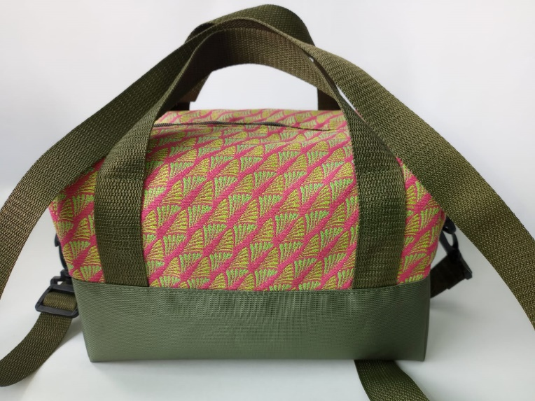
material | numero del molde | nombre del molde | cantidad | alto | ancho | alto x ancho = cm_2 | % desperdicio | Total
lona textil | 2 | complemento superior | 2 | 17 | 41 | 697 | 1.1 | 1533.40
 |  |  |  |  |  | 0 | 1.1 | 0.00
 |  |  |  |  |  | 0 | 1.1 | 0.00
 | total sintético en cm_2 |  |  |  |  |  |  | 1533.40
perimetros para consumo de hilo en cm |  |  |  | 187 | 163 | 350

material | numero del molde | nombre del molde | cantidad | alto | ancho | atlo x ancho=cm_2 | % desperdicio | Total
lona sintetica | 3 | fondo | 1 | 32 | 41 | 1312 | 1.1 | 1443.2
 |  |  |  |  |  | 0 | 1.1 | 0
 |  |  |  |  |  |  |  | 1443.2

material | numero del molde | nombre del molde | cantidad | alto | ancho | atlo x ancho=cm_2 | % desperdicio | Total
yumbolon | 5 | refuerzo | 1 | 58 | 37 | 2146 | 1.1 | 2360.6
 |  |  |  |  |  | 0 | 1.1 | 0
 |  |  |  |  |  |  |  | 2360.6

material | numero del molde | nombre del molde | cantidad | alto | ancho | atlo x ancho=cm_2 | % desperdicio | Total
 |  |  |  |  |  | 0 | 1.1 | 0.00
 |  |  |  |  |  | 0 | 1.1 | 0.00
 |  |  |  |  |  | 0 | 1.1 | 0.00
 |  |  |  |  |  | 0 | 1.1 | 0.00
 |  |  |  |  |  | 0 | 1.1 | 0.00
 |  |  |  |  |  | 0 | 1.1 | 0.00
 |  |  |  |  |  | 0 | 1.1 | 0.00

 | total FORRO en cm_2 |  |  |  |  |  |  | 0.00

material | numero del molde | nombre del molde | cantidad | alto | ancho | atlo x ancho=cm_2 | % desperdicio | Total
 |  |  |  |  |  | 0 | 1.1 | 0
 |  |  |  |  |  | 0 | 1.1 | 0
 |  |  |  |  |  |  |  | 0

